상품제안서
리마인드 네이밍 25절 다이어리(특안식/양장/일반형/고급형) | 상품코드: F24812

 |  |  |  |  |  |  | 02-412-0044 | www.easy1.co.kr
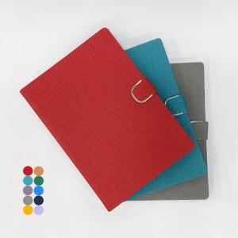

【상세/제작정보】

【인쇄/포장옵션】 | 불박 / 벌크

【공급단가】 | 수량 | 100~ | 300~ | 500~ | 1,000~ | 3,000~
*VAT별도 | 특안식(일반형) | 8,500원 | 8,190원 | 7,870원 | 7,560원 | 7,370원
 | 특안식(장식형) | 9,720원 | 9,360원 | 9,000원 | 8,640원 | 8,420원
 | 양장(일반형) | 8,640원 | 8,320원 | 8,000원 | 7,680원 | 7,480원
 | 양장(장식형) | 9,850원 | 9,490원 | 9,120원 | 8,760원 | 8,540원

【상품 URL】 | http://www.easy1.co.kr/src/goods_detail.php?gdno=24812

